練習檔
1.設計/版面配置 2. 以列表方式配置版面時，無法將小計顯示在上方 3. "重複項目標籤"只能在"大綱模式下顯示" 使用 4. 樞紐分析表分析/選項/具有標籤的儲存格跨欄置中 (以列表方式顯示)
10

範例圖檔
 | 顯示/隱藏 欄位清單 | 樞紐分析表分析/顯示 若作用儲存格沒有放在左邊的區域中 無法顯示"樞紐分析表分析"標籤
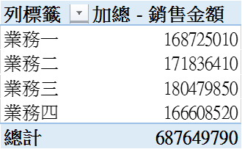 | 單變數 | 文字欄位勾選自動放入"列" 數值欄位勾選自動放入"Σ值"
 | 雙變數 | 用滑鼠將欄位名稱移動到"欄"或"列" 可由 設計/版面配置/總計 中開啟 列與欄 的總計
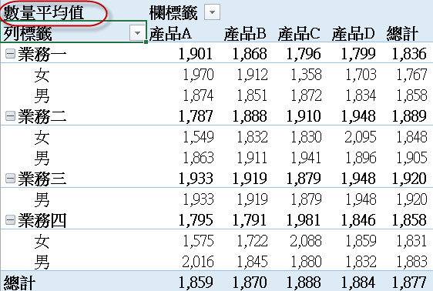 | 多層
 | 摘要值 | *. 滑鼠右鍵 摘要值方式/計算項目 *. 作用中欄位 / 欄位設定
 | 多個計算 | 1.兩個計算欄位：數量平均值、銷售金額加總 2.將銷售數量、銷售金額加到"值"欄位， 以滑鼠右鍵選取任意"銷售數量"的值， 選取"值欄位設定"/平均值 ，選取"數值格式"按鈕設定小數位數 3. 用滑鼠將 加總項目"Σ值"由"欄" 搬到 "列" 4.更改標籤名稱(不可與欄位名稱相同)
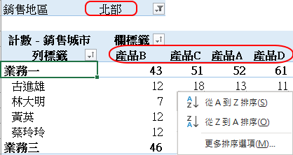 | 排序與篩選 | 1.選擇標籤上的排序，是依文字內容排序，預設都是由小到大 2.以滑鼠右鍵選取儲存格資料排序時，是依儲存格的資料做為排序依據 3.若須以計算結果排序，請選取小計或總計的儲存格 4.人工排序，直接搬移標籤名稱即可 5.若須以數值左右方向排序，請用右鍵選取要排列那一列的任一數值，再選"更多排序選項"
 | 值的顯示 | 1. 以滑鼠右鍵，選取要改變"值的顯示"方式的儲存格 2. 值的欄位設定/值得顯示方式 練習：總計、欄、列總計等不同百分比的顯示
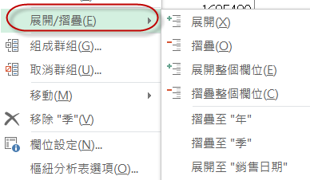 | 摺疊與展開 | 以滑鼠右鍵選取樞紐分析表中相關儲存格
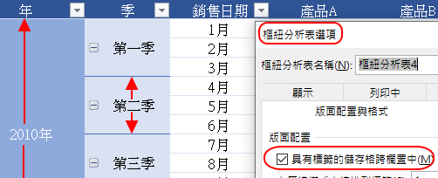 | 版面配置與選項 | 1.設計/版面配置 2. 以列表方式配置版面時，無法將小計顯示在上方 3. "重複項目標籤"只能在"大綱模式下顯示" 使用 4. 樞紐分析表分析/選項/具有標籤的儲存格跨欄置中 (以列表方式顯示)
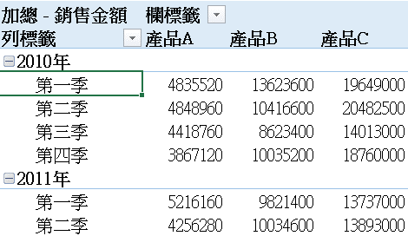 | 日期群組 | *系統會自動產生年、季、月的群組項目 *組成、取消群組，選取日期中的任一儲存格，按滑鼠右鍵
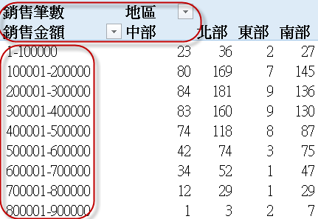 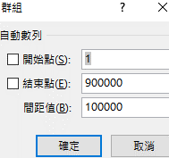 | 數值群組 | 1.以滑鼠右鍵選取樞紐分析表中任一"銷售金額"儲存格，選取"組成群組" 2.以滑鼠右鍵選取"取消群組"
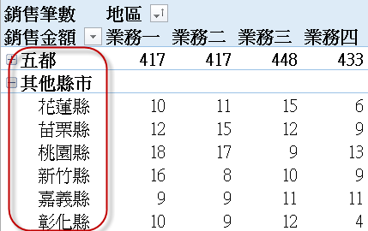 | 文字群組 | 1.於樞紐分析表內，選取(不連續時按Ctrl)要組成群組的縣市 2. 以任一方式選取 "組成群組 3. 直接將標籤名稱改成"五都" 或 "其他縣市"
 | 排名 | 1.除銷售量加總外，再新增一計算項目 2.按滑鼠右鍵，選取值的顯示-最大到最小，或最小到最大 3.若標籤名稱有"跨欄置中"，則取消它 4.更改標籤名稱
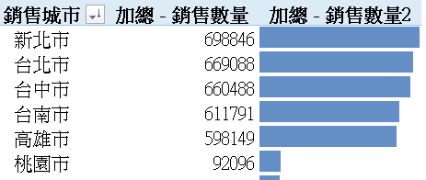 | 條件式格式設定 | 1. 常用/樣式/條件式格式設定/資料橫條圖 2. 管理規則/編輯規則 中，選取 "僅顯示資料橫條圖"
 | 插入時間表 | 樞紐分析表分析/篩選/插入時間表 同時使用多個時間表：重複上面的動作來新增時間表
 | 父項列總和百分比 | 解讀：業務一在產品A的總業績，佔全公司產品A總業績的24.83%；在古進雄在產品A的銷售業績，佔業務一在產品A銷售總業績 25.73%
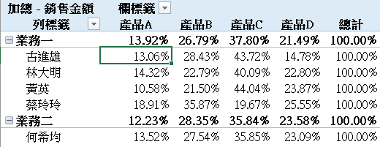 | 父項欄總和百分比 | 解讀：在業務一的總業績中，產品A貢獻了13.92%；在古進雄的總業績中產品A貢獻了 13.06%
 | 差異 | 1. 值的顯示/差異 2. 基本欄位：年 3. 基本項目：(前一) 4. 使用格式將負數設為紅色括弧
 | 新增計算欄位 | 利用現有欄位作為運算依據，以產生新欄位 1. 分析/計算/欄位、項目和集 2. 新增計算欄位 (若無法成功設定，請選 分析/動作/清除，重作一次)
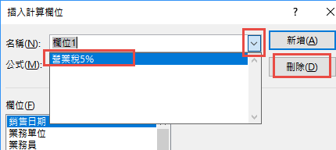 | 修改/刪除計算欄位 | 1. 分析/計算/欄位、項目和集 2. 點選 名稱右邊的選單按鈕，選取公式名稱 3. 刪除
 | 新增計算項目 | 將現有項目合併或分組，以產生新的組別名稱 1. 選取A欄中的任一產品名稱 2. 分析/計算/欄位、項目和集 3. 新增計算項目 4.在"列標籤"中將新組別中的個別項目隱藏 (若無法成功設定，請選 分析/動作/清除，重作一次)
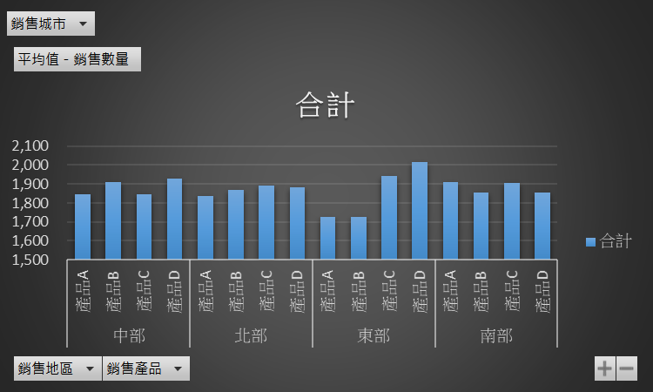 | 樞紐分析圖 | 1. 選取樞紐分析表 2. 插入/圖表/樞紐分析圖
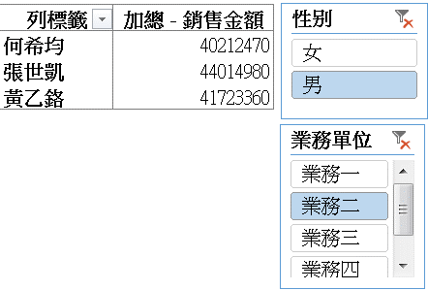 | 插入交查分析篩選器 | 1.分析/篩選/插入交查分析篩選器 2.適用於 表格與樞紐分析表

表格與篩選器
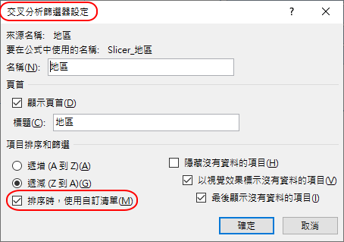
日期 | 銷售員 | 產品 | 地區 | 單價 | 銷售量 | 小計
2007-01-01 | 陳金鋒 | 國語歌曲 | 高雄 | 276 | 15 | 4140
2007-01-06 | 陳金鋒 | 國語歌曲 | 花東 | 276 | 37 | 10212
2007-01-07 | 林智盛 | 台語歌曲 | 桃竹苗 | 288 | 7 | 2016
2007-01-09 | 郭泓志 | 古典音樂 | 台中 | 209 | 21 | 4389
2007-01-11 | 陳金鋒 | 國語歌曲 | 高雄 | 276 | 11 | 3036
2007-01-11 | 林智盛 | 台語歌曲 | 台中 | 288 | 14 | 4032
2007-01-14 | 陳金鋒 | 國語歌曲 | 台南 | 276 | 35 | 9660
2007-01-17 | 陳金鋒 | 台語歌曲 | 花東 | 288 | 14 | 4032
2007-01-18 | 郭泓志 | 古典音樂 | 花東 | 209 | 18 | 3762
2007-01-19 | 王建民 | 台語歌曲 | 台中 | 288 | 33 | 9504
2007-01-22 | 王建民 | 台語歌曲 | 台中 | 288 | 16 | 4608
2007-01-23 | 陳金鋒 | 搖滾歌曲 | 桃竹苗 | 305 | 37 | 11285
2007-01-25 | 陳金鋒 | 古典音樂 | 台南 | 209 | 4 | 836
2007-02-06 | 郭泓志 | 國語歌曲 | 花東 | 276 | 15 | 4140
2007-02-10 | 郭泓志 | 台語歌曲 | 桃竹苗 | 288 | 4 | 1152
2007-02-13 | 林智盛 | 古典音樂 | 台中 | 209 | 18 | 3762
2007-02-18 | 林智盛 | 台語歌曲 | 台南 | 288 | 33 | 9504
2007-02-26 | 林智盛 | 台語歌曲 | 高雄 | 288 | 21 | 6048
2007-02-26 | 郭泓志 | 國語歌曲 | 台南 | 276 | 32 | 8832
2007-02-27 | 林智盛 | 搖滾歌曲 | 桃竹苗 | 305 | 9 | 2745
2007-02-28 | 林智盛 | 台語歌曲 | 台北 | 288 | 34 | 9792
2007-03-03 | 陳金鋒 | 國語歌曲 | 高雄 | 276 | 25 | 6900
2007-03-17 | 陳金鋒 | 搖滾歌曲 | 高雄 | 305 | 16 | 4880
2007-03-22 | 陳金鋒 | 台語歌曲 | 台中 | 288 | 11 | 3168
2007-03-24 | 陳金鋒 | 國語歌曲 | 高雄 | 276 | 13 | 3588
2007-03-31 | 王建民 | 台語歌曲 | 桃竹苗 | 288 | 34 | 9792
2007-04-03 | 王建民 | 古典音樂 | 台北 | 209 | 22 | 4598
2007-04-06 | 陳金鋒 | 台語歌曲 | 花東 | 288 | 37 | 10656
2007-04-09 | 陳金鋒 | 古典音樂 | 台北 | 209 | 31 | 6479
2007-04-16 | 林智盛 | 國語歌曲 | 花東 | 276 | 14 | 3864
2007-04-18 | 郭泓志 | 台語歌曲 | 桃竹苗 | 288 | 16 | 4608
2007-04-23 | 王建民 | 國語歌曲 | 桃竹苗 | 276 | 5 | 1380
2007-04-26 | 林智盛 | 台語歌曲 | 花東 | 288 | 25 | 7200
2007-05-06 | 陳金鋒 | 古典音樂 | 花東 | 209 | 34 | 7106
2007-05-06 | 林智盛 | 國語歌曲 | 台南 | 276 | 39 | 10764
2007-05-10 | 林智盛 | 台語歌曲 | 台南 | 288 | 35 | 10080
2007-05-17 | 陳金鋒 | 台語歌曲 | 台中 | 288 | 22 | 6336
2007-05-20 | 林智盛 | 台語歌曲 | 台南 | 288 | 7 | 2016
2007-05-21 | 陳金鋒 | 國語歌曲 | 桃竹苗 | 276 | 14 | 3864
2007-05-21 | 林智盛 | 台語歌曲 | 台中 | 288 | 9 | 2592
2007-05-27 | 林智盛 | 古典音樂 | 桃竹苗 | 209 | 29 | 6061
2007-05-27 | 郭泓志 | 台語歌曲 | 花東 | 288 | 38 | 10944
2007-05-30 | 陳金鋒 | 搖滾歌曲 | 花東 | 305 | 26 | 7930
2007-06-02 | 王建民 | 古典音樂 | 台中 | 209 | 38 | 7942
2007-06-02 | 林智盛 | 台語歌曲 | 台北 | 288 | 27 | 7776
2007-06-14 | 林智盛 | 國語歌曲 | 花東 | 276 | 14 | 3864
2007-06-14 | 林智盛 | 國語歌曲 | 高雄 | 276 | 9 | 2484
2007-06-15 | 林智盛 | 搖滾歌曲 | 台南 | 305 | 4 | 1220
2007-06-20 | 陳金鋒 | 古典音樂 | 台北 | 209 | 3 | 627
2007-06-20 | 林智盛 | 台語歌曲 | 桃竹苗 | 288 | 18 | 5184
2007-06-21 | 陳金鋒 | 台語歌曲 | 台北 | 288 | 28 | 8064
2007-06-24 | 陳金鋒 | 國語歌曲 | 台北 | 276 | 25 | 6900
2007-06-25 | 王建民 | 國語歌曲 | 台南 | 276 | 26 | 7176
2007-06-25 | 郭泓志 | 古典音樂 | 花東 | 209 | 17 | 3553
2007-07-01 | 陳金鋒 | 古典音樂 | 桃竹苗 | 209 | 7 | 1463
2007-07-05 | 林智盛 | 國語歌曲 | 花東 | 276 | 6 | 1656
2007-07-06 | 陳金鋒 | 國語歌曲 | 桃竹苗 | 276 | 22 | 6072
2007-07-07 | 郭泓志 | 搖滾歌曲 | 台南 | 305 | 29 | 8845
2007-07-24 | 陳金鋒 | 台語歌曲 | 台北 | 288 | 28 | 8064
2007-07-27 | 林智盛 | 國語歌曲 | 高雄 | 276 | 37 | 10212
2007-07-29 | 郭泓志 | 古典音樂 | 桃竹苗 | 209 | 14 | 2926
2007-07-30 | 王建民 | 台語歌曲 | 花東 | 288 | 19 | 5472
2007-08-16 | 王建民 | 國語歌曲 | 高雄 | 276 | 4 | 1104
2007-08-16 | 陳金鋒 | 台語歌曲 | 台中 | 288 | 37 | 10656
2007-08-17 | 郭泓志 | 國語歌曲 | 高雄 | 276 | 21 | 5796
2007-08-25 | 郭泓志 | 國語歌曲 | 花東 | 276 | 14 | 3864
2007-09-02 | 陳金鋒 | 國語歌曲 | 桃竹苗 | 276 | 33 | 9108
2007-09-05 | 王建民 | 國語歌曲 | 桃竹苗 | 276 | 19 | 5244
2007-09-08 | 林智盛 | 國語歌曲 | 台中 | 276 | 7 | 1932
2007-09-13 | 陳金鋒 | 台語歌曲 | 台中 | 288 | 26 | 7488
2007-09-14 | 陳金鋒 | 搖滾歌曲 | 台北 | 305 | 38 | 11590
2007-09-22 | 陳金鋒 | 台語歌曲 | 台南 | 288 | 13 | 3744
2007-09-24 | 林智盛 | 古典音樂 | 高雄 | 209 | 10 | 2090
2007-09-26 | 郭泓志 | 國語歌曲 | 高雄 | 276 | 26 | 7176
2007-10-01 | 王建民 | 台語歌曲 | 台南 | 288 | 36 | 10368
2007-10-12 | 郭泓志 | 古典音樂 | 花東 | 209 | 13 | 2717
2007-10-20 | 陳金鋒 | 台語歌曲 | 台南 | 288 | 40 | 11520
2007-10-24 | 郭泓志 | 台語歌曲 | 桃竹苗 | 288 | 39 | 11232
2007-10-30 | 林智盛 | 國語歌曲 | 桃竹苗 | 276 | 32 | 8832
2007-10-30 | 郭泓志 | 搖滾歌曲 | 台中 | 305 | 15 | 4575
2007-10-31 | 林智盛 | 國語歌曲 | 花東 | 276 | 31 | 8556
2007-11-03 | 林智盛 | 國語歌曲 | 花東 | 276 | 18 | 4968
2007-11-05 | 林智盛 | 古典音樂 | 高雄 | 209 | 18 | 3762
2007-11-07 | 林智盛 | 古典音樂 | 台北 | 209 | 39 | 8151
2007-11-09 | 郭泓志 | 古典音樂 | 高雄 | 209 | 28 | 5852
2007-11-14 | 林智盛 | 古典音樂 | 台南 | 209 | 34 | 7106
2007-11-22 | 陳金鋒 | 台語歌曲 | 台北 | 288 | 28 | 8064
2007-11-24 | 林智盛 | 台語歌曲 | 高雄 | 288 | 20 | 5760
2007-12-01 | 郭泓志 | 古典音樂 | 高雄 | 209 | 25 | 5225
2007-12-06 | 林智盛 | 台語歌曲 | 台南 | 288 | 14 | 4032
2007-12-11 | 陳金鋒 | 台語歌曲 | 高雄 | 288 | 16 | 4608
2007-12-12 | 陳金鋒 | 台語歌曲 | 台南 | 288 | 18 | 5184
2007-12-15 | 陳金鋒 | 搖滾歌曲 | 台北 | 305 | 24 | 7320
2007-12-15 | 林智盛 | 古典音樂 | 桃竹苗 | 209 | 12 | 2508
2007-12-16 | 林智盛 | 古典音樂 | 台中 | 209 | 3 | 627
2007-12-16 | 林智盛 | 國語歌曲 | 台南 | 276 | 24 | 6624
2007-12-18 | 王建民 | 搖滾歌曲 | 花東 | 305 | 12 | 3660
2007-12-23 | 王建民 | 古典音樂 | 高雄 | 209 | 6 | 1254
2007-12-31 | 王建民 | 台語歌曲 | 台南 | 288 | 34 | 9792
2007-12-31 | 陳金鋒 | 台語歌曲 | 桃竹苗 | 288 | 20 | 5760

